箱唛扫码
Factory name (工厂名称)
PO. Number(订单号) | 50480-D 86550-D
Style Code.(款号) | 4786-690中国产地
Product Code.(产品编号) | CARE LABEL COMPONENT LABEL 主标WLZKBNG010 | Carton No.(箱号):
Inner Packages(包装方式） | 2000pcs/ bundle | 1/1
SIZE/qty (尺码/数量) | 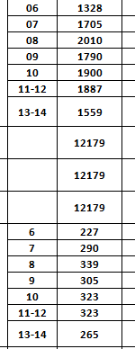
Carton Dimension（箱规） | 20*30*40 | Country of Origin：
Gross Weight（毛重） | 5.4KG | Made In China
Net Weight（净重） | 5KG
Remark（备注）

04786690084068 | 04786690084068
04786690084075 | 04786690084075
04786690084082 | 04786690084082
04786690084099 | 04786690084099
04786690084105 | 04786690084105
04786690084129 | 04786690084129
04786690084143 | 04786690084143

